画面レイアウト
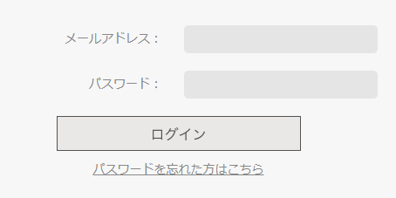
画面レイアウト
初期表示時 | 確認日 | 結果

